IDC 서버위치(NEW)
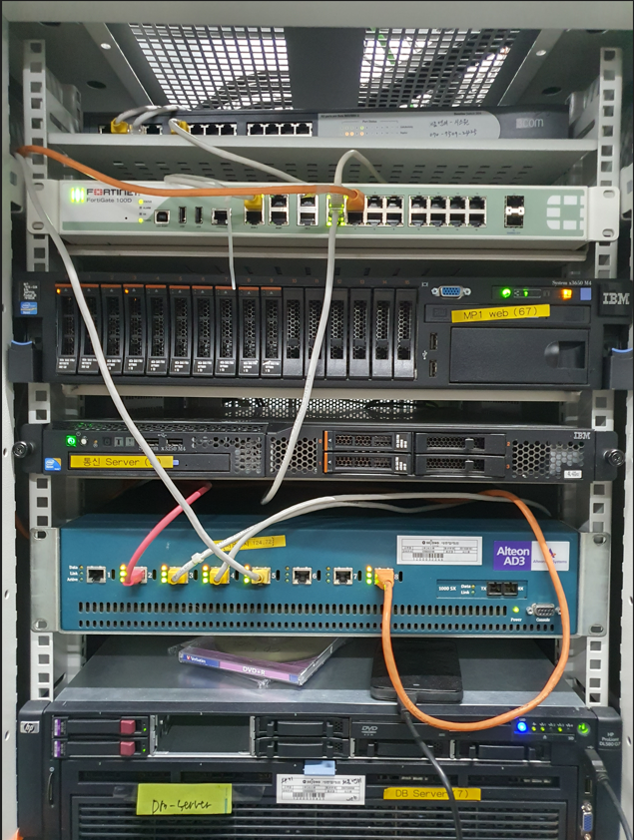

L2 S/W #1 | L2 S/W #1

F/W (FG200A) / FG60 | FG 100D

WEB#1 (210.112.124.67) | IBM System X3650 M4

구 통신서버 (210.112.124.65) | IBM System X3250 M4

L4 S/W | Alteon AD3

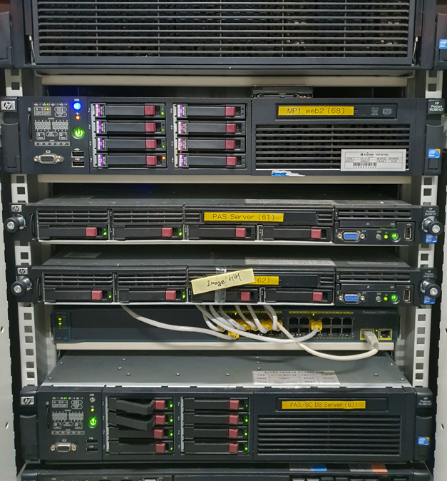
디비서버(구버전) | HP(ProLiant DL580 G7)
(210.112.124.7)

WEB#2 (210.112.124.68) | HP(ProLiant DL380 G7)

PAS (210.112.124.61) | HP(ProLiant DL360 G7)

WEB#3 (210.112.124.62) | HP(ProLiant DL360 G7)

L2 S/W #2 (2060S) | SISCO L2

DB#PAS/CIP | HP(ProLiant DL380 G7)
(210.112.124.63)
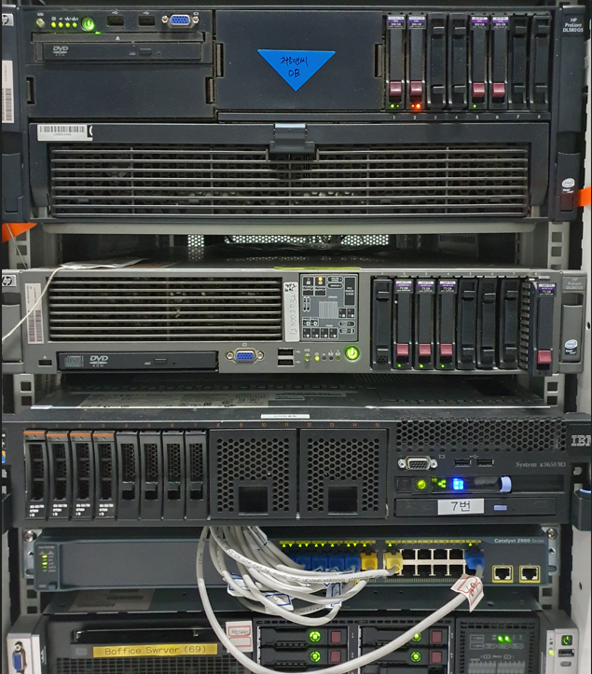

DB#폐기예정 | HP(ProLiant DL580 G5)

(210.112.124.56)

WEB#4 레거시웹서버 | HP(ProLiant DL380 G5)
(210.112.122.43)

신규통신서버
(210.112.124.3)

S/W | Catalyst 2960

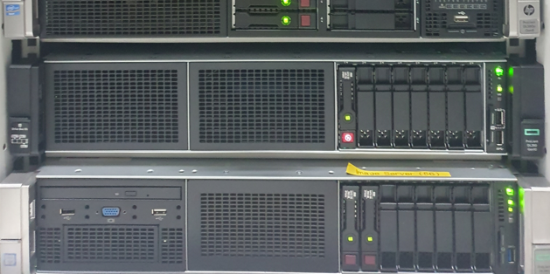
Boffice (210.112.122.69) | HP(ProLiant DL380p Gen8)

통신서버(신보ESB) | HP(ProLiant DL380 Gen10)
210.112.124.64

DB#MP1 예비용
(210.112.124.56) | HP(ProLiant DL380 Gen9)

